名表鉴定评估报告单
系统识别号： | 京GR180919LO(3) |  |  | 鉴定时间 | 2018.09.19
与制造商公示的技术信息和工艺特征比对结果 |  |  | 未见异常
品牌名称 | 浪琴 | 款式型号 | L1 611 6 | 已使用年限 | 未使用
针数 | 3 | 外形尺寸 | 35 | 腕周（mm) | 200 | 质量（g) | 54.2
使用可靠性（★★★★★★★）
走时（瞬时日差s/d） | 3 |  | 上条机构和拨针系稳定 |  | 是 | 外观连接件开裂 或脱落 | 无
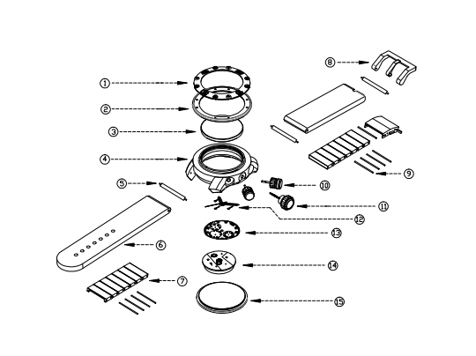 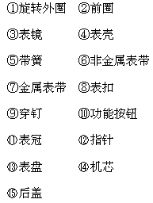 爆炸图 |  |  |  | 外观成新度（★★★★★★★） |  | 未见使用痕迹
 |  |  |  | 表镜 | 未见使用痕迹 | 表壳 | 未见使用痕迹
 |  |  |  | 前圈 | 未见使用痕迹 | 旋转前圈 | /
 |  |  |  | 后盖 | 未见使用痕迹 | 后盖（螺丝）开痕 | 有
 |  |  |  | 表扣 | 未见使用痕迹 | 表带 | 可见使用痕迹
 |  |  |  | 表冠/按钮 | 未见使用痕迹 | 表针 | 完好
手表材质鉴定
表壳 | 原装 | 未见异常 |  | 表扣 | 原装 | 未见异常
 | 表壳号 | 37703911 |  |  | 表扣号 | //
 | 表壳材质 | 18K黄金 |  |  | 表扣材质 | 镀金
表带 | 原装 | 未见异常 |  | 外观宝石镶嵌 | 经改装后加钻 | 未见异常

表盘
表带
表扣
表针
表壳
 | 表带号 | L682109463
 | 表带材质 | 皮
表盘 | 表盘材质 | 金属表盘
机芯鉴定
机芯类型 | 自动机械 | 机芯型号 | // | 机芯序号 | // | 原装 | 是
产地 | 瑞士 | 摆幅 | 300 | 振频 | 28800

机芯工艺

机芯功能 | .........................................

防水性能
防水密封件 | 有 | 防水表 | 是 |  | 潜水表 | 否
包装物及附件
表盒 | 有 | 说明书 | 无 | 保修卡/证 | 无 | 功能附件 | 无
实验室照片
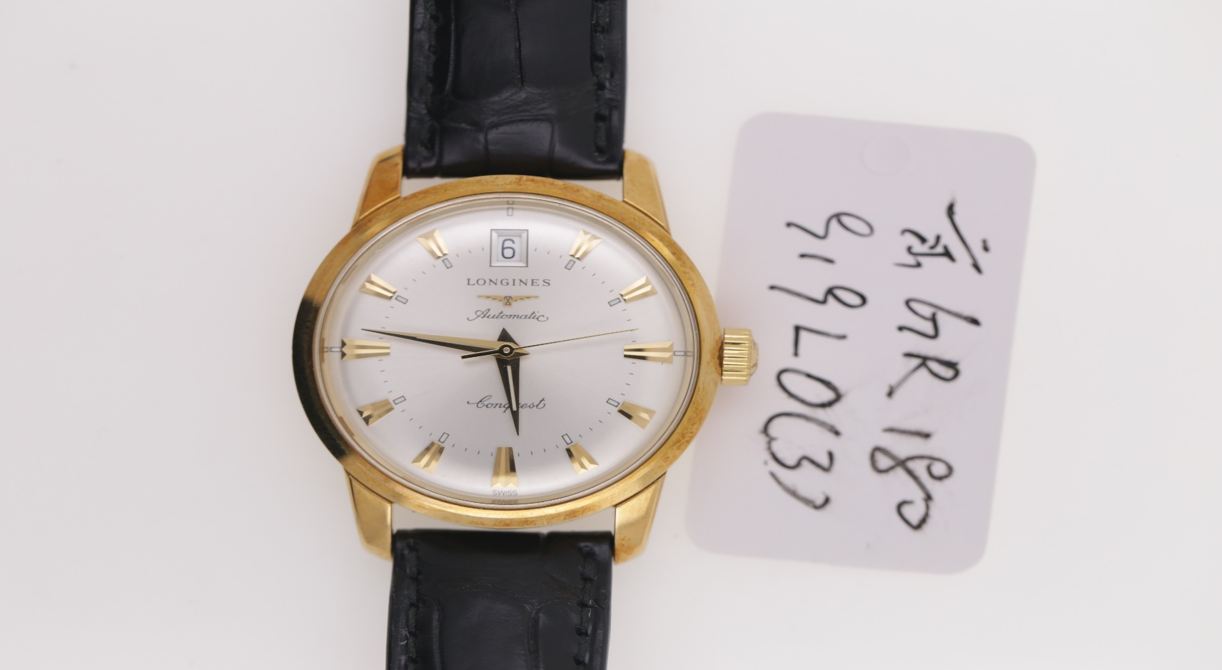 |  |  |  | 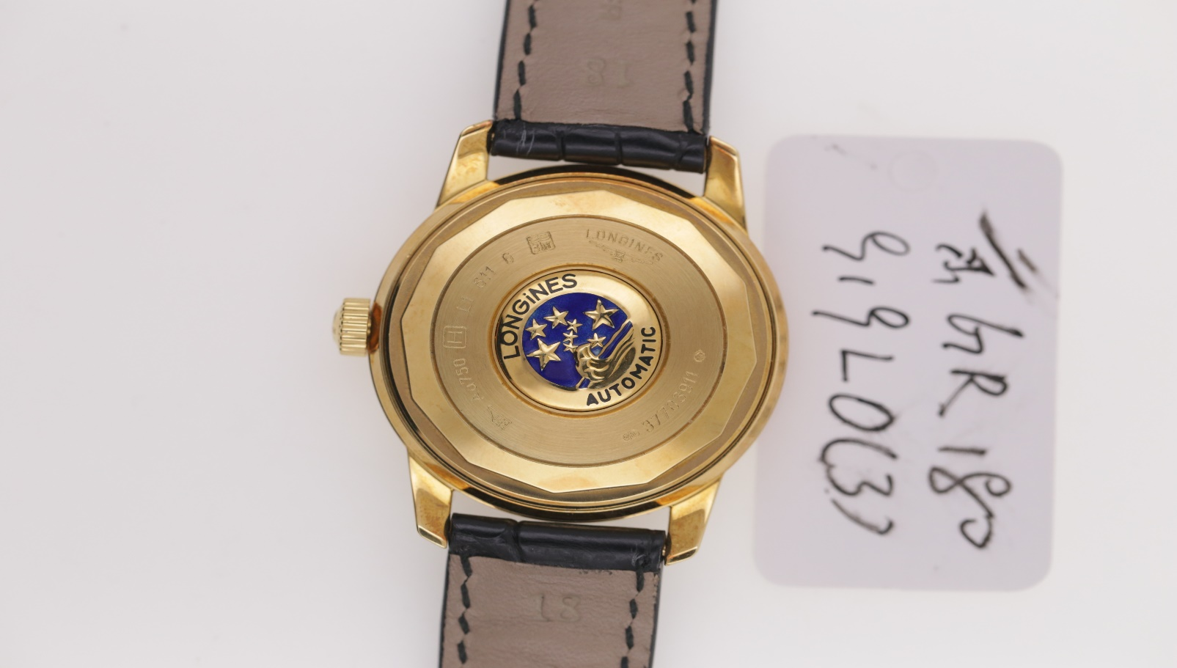
 主检鉴定师： |  | 复核鉴定师： |  | 检验地点：中国商业联合会钟表眼镜商品质量监督检测中心 通信地址：北京市东城区建国门南大街五号1103室 电 话：010-65592242
版权所有 侵权必究！

